Pinout LAB1
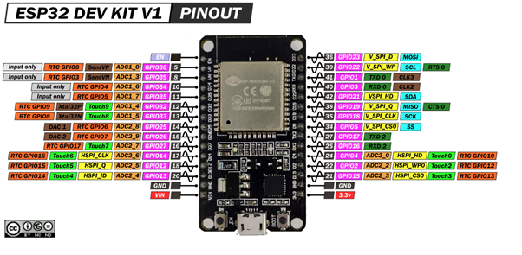
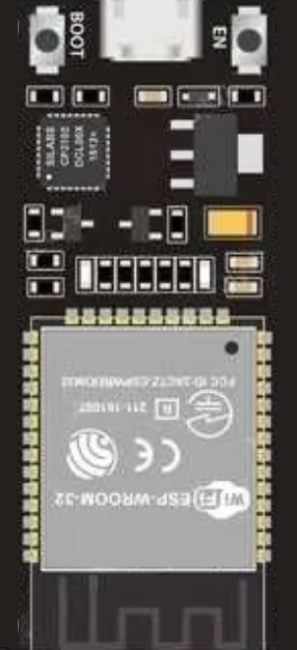
 |  |  |  |  | EN |  | D23
Entradas |  | Digitales |  |  | VP / D36 |  | D22
 | VOLTAJE RED | GPIO13 |  |  | VN / D39 |  | TX
 | RECIBO | RX2 |  |  | D34 |  | RX
 |  |  |  |  | D35 |  | D21
 |  |  |  | D4 | D32 |  | D19
 |  |  |  | D5 | D33 |  | D18
Salidas |  | Digitales |  | D6 | D25 |  | D5
 | D4 | GPIO 32 |  | D7 | D26 |  | TX2 / D17 | ENVIO
 | D5 | GPIO 33 |  | RS | D27 |  | RX2 / D16 | RECIBO
 | D6 | GPIO 25 |  | E | D14 |  | D4
 | D7 | GPIO 26 |  | VOLTAJE RED | D12 |  | D2
 | RS | GPIO 27 |  |  | D13 |  | D15
 | E | GPIO 14 |  |  | GND |  | GND
 | ENVIO | TX2 |  |  | VIN |  | 3V3

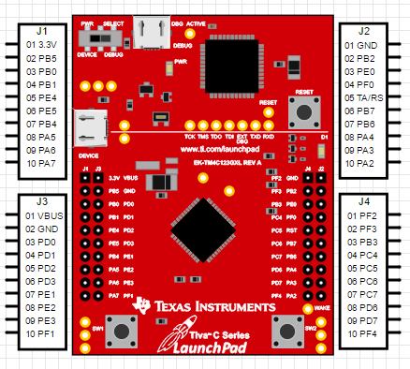
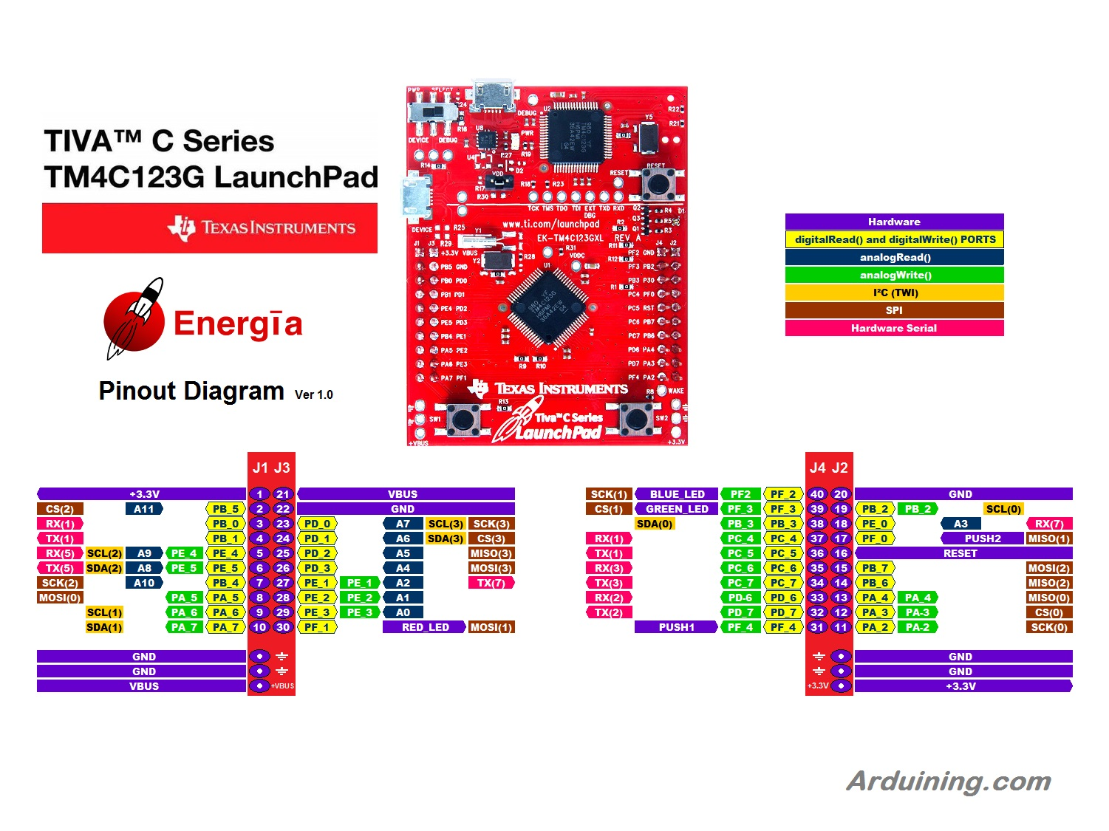

 | ENTRADAS | PINES

 | SALIDAS |  | J1 | J2 | J1 | J2 |  |  | J3 | J4 | J3 | J4
 |  |  |  |  | 3.3V | VBUS |  |  | PF2 | GND
 |  |  |  |  | PB5 | GND |  |  | PF3 | PB2
 |  |  |  | VOLTAJE AZUL | PB0 | PD0 |  |  | PB3 | PJ0
 |  |  |  |  | PB1 | PD1 |  |  | PC4 | PF0
 |  |  |  |  | PE4 | PD2 |  |  | PC5 | RST
 |  |  |  |  | PE5 | PD3 |  |  | PC6 | PB7 | RECIBO
 |  |  |  |  | PB4 | PE1 |  |  | PC7 | PB6 | ENVIO
 |  |  |  |  | PA5 | PE2 |  |  | PD5 | PA4
 |  |  |  |  | PA6 | PE3 |  |  | PD7 | PA3
 |  |  |  |  | PA7 | PF1 |  |  | PF4 | PA2

